Avalúo de mejoras
 | AVALÚO DE MEJORAS

 | 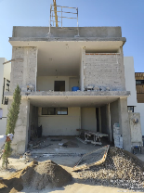 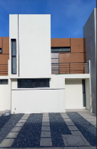

 | Objeto del avalúo |  | Estimar el valor comercial de las mejoras
 | Propósito del avalúo |  | Cálculo del valor de mejoras actualizado

I. Descripción del inmueble a valuar

 | Ampliación de casa de interes medio en la parte frontal, consta de cochera y cuarto dormitorio en planta baja y planta alta respectivamente.

 | VALUADOR
 | Nombre: | César Humberto Madera Robles
 | Cedula Prof: | 7719337
 | Especialidad: | Bienes inmuebles
 | Fecha de avalúo: | 18 de octubre del 2024

 | PROPIETARIO/CLIENTE
 | Domicilio: | Calle Chicomóztoc No. 23 fraccionamiento Chicomóztoc Guadalupe Zacatecas
 | Lote: | 12
 | Manzana: | 1
 | Régimen de propiedad: | Privada
 | Cuenta catastral: | Sin dato
 | Escritura: | No se proporcionó

 | VALOR ACTUALIZADO
 |  |  |  |  |  | $317,555.65
 | INPC Inicial | 136.08 | Oct-24
 | INPC Final | 136.08 | Oct-24 |  |  | Valor actualizado de mejoras octubre 2024

 | Factor de referencia |  | 1.00

 | II. CARACTERÍSTICAS URBANAS DEL INMUEBLE

 |  | Clasificación de la zona: | Popular
 |  | Tipos de construcción: | Casas unifamiliares
 |  | Indice de saturación: | 30%
 |  | Población: | Media
 |  | Contaminación ambiental: | Normal
 |  | Uso de suelo: | Habitacional
 |  | Vias de acceso e importancia: | Calzada Siglo XXI

 | Servicios públicos | X | Agua |  | X | Gas natural
 |  | X | Luz |  | X | Tv por cable
 |  | X | Drenaje |  | X | Internet
 |  | X | Teléfono |  |  | Vigilancia

 | Equipamiento urbano |  | Parques |  |  | Abasto
 |  | X | Escuelas |  | X | Oficinas
 |  |  | Hospitales |  | X | Pavimentos
 |  | X | Guarniciones |  | X | Banquetas

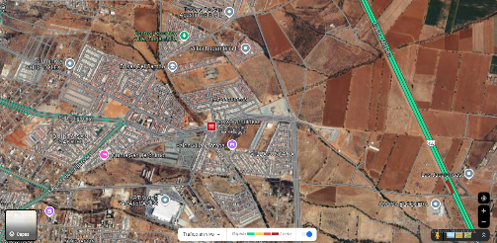

 | III. TERRENO
 | Colindancia de vialidades
 | Norte | Vialidad Chicomóztoc |  | Este | Parcela de temporal No.335
 | Sur | Arroyo sin nombre |  | Oeste | Vialidad Siglo XXI

 | Medidas y colindancias
 | Norte | 6.00 m | Calle Chicomóztoc |  | Este | 17.9 | Lote 25
 | Sur | 6.00 m | Área de donación |  | Oeste | 17.9 | Lote 21

 |  | Topografía y configuración | Terreno regular plano
 |  | Caracteristicas panorámicas | Calle de acceso a fraccionamiento pavimentada
 |  | Servidumbres y restricciones | Ninguna aparentemente

 | Fallas

 | No se perciben fallas geologicas a la redonda de acuerdo con el Instituto Nacional de Estadistica y Geografia INEGI

 | Georreferencia

 | X | 759483.32 m |  | N | 22°46'12.92''
 | Y | 2520303.39 m |  | O | 102°28'22.21''

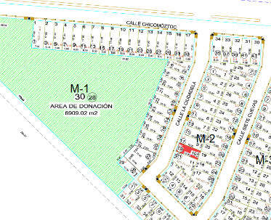

 | IV. DESCRIPCIÓN GENERAL DEL INMUEBLE

 | Superficies
 |  |  |  |  | Uso actual | Habitacional
 | Construcción tipo área construida |  | 92.14 m |  | Espacios construidos | 7
 | Superficie terreno |  | 90.00 m |  | Número de niveles | 2
 |  |  |  |  | Edad aproximada | 4
 |  |  |  |  | Vida útil remanente | 56
 | Fuente | Planos de proyecto |  |  | Estado conservación | Bueno
 |  |  |  |  | Calidad de proyecto | Bueno
 |  |  |  |  | Unidades rentables | 1

 | V. CONSIDERACIONES PREVIAS AL AVALÚO

 | Ampliación de la descripción del inmueble

 | Casa-habitación de dos niveles en fraccionamiento nuevo abierto sobre calle pavimentada del acceso principal.

 | El solicitante manifiesta que adquirió la propiedad en el año 2020, el cual esta ejecutando mejoras a la vivienda que se encuentran en proceso de ejecución, se considerará el porcentaje de avance de las mejoras de cada una de las actividades.

 | Metodología

 | Enfoque de costos:
 | La valuación del terreno se estima de acuerdo a la Investigación de Mercado. Se aplica el criterio y tablas de Ross-Heidecke, para la estimación de los factores de depreciación. Este enfoque considera que valor máximo del bien para el comprador con información pertinente, será la cantidad necesaria para construir o adquirir un nuevo bien de igual utilidad. Cuando el bien no es nuevo, el valor de reposición nuevo deberá ser ajustado de acuerdo a todos los métodos de apreciación y obsolescencia a la fecha del avalúo.
 | Enfoque de ingresos (Valor de capitalización de rentas):
 | Es el valor presente de beneficios futuros derivados de la propiedad y es generalmente medido a través de la capitalización de un nivel específico de ingresos.
 | Enfoque de mercado (Valor comparativo de mercado):
 | Es la cantidad estimada, en términos monetarios a partir del análisis y comparación de bienes iguales o similares al bien objeto de estudio, que han sido vendidos o que se encuentran en proceso de venta en el mercado abierto. Este análisis, para inmuebles especiales, se puede ralizar comparando superficie de construcción, habitaciones de hotel, camas de hospital, etc.
 | Valor comercial
 | Es el precio más probable en que se podría comercializar un bien, en las circunstancias prevalecientes a la fecha del avalúo, en un plazo razonable de exposición en una transacción llevada a cabo entre un oferente y un demandante libres de presiones, bien informados y como resultado de ponderar el valor físico, el valor de capitalización de rentas y el valor de mercado del bien que se trate.

 | Comentarios generales, supuestos, exclusiones y condiciones limitantes al avalúo
 | El presente análisis presupone que no existe una restricción legal en cuanto a la posesión del bien y al uso lícito del mismo. Los valores de calle y de mercado se estiman con base en la homologación de los comparables obtenidos en la investigación del mercado inmobiliario de la zona de ubicación del inmueble y zonas de características similares. La homologación considera las condiciones del inmueble que se analiza.

 | Factores de homologación empleados

 | Sup | Superficie contruida/terreno |  | Csp | Calidad de los servicios públicos
 | Neg | Factor de negociación |  | Ec | Estado de conservación
 | Fub | Factor de ubicación dentro de la colonia |  | Proy | Calidad de proyecto

 | Tfr | Tipo de Fracc. | Factores de zona | For | Tipo | Factor de forma

 | Turística comercial | TC | 1.00 | Regular | R | 1.00
 | Comercial de 1° | C1 | 0.90 | Irregular 4L | I4L | 0.90
 | Comercial de 2 | C2 | 0.80 | Irregular +4L | I+4L | 0.80
 | Residencial de lujo | RL | 0.70
 | Residencial de 1° | R1 | 0.60
 | Residencial de 2° | R2 | 0.50
 | Interés social | IS | 0.40
 | Habitacional popular | HP | 0.30

 | Fesq | Abreviatura | Factor de esquina | Top | Abreviatura | Factor de topografía

 | Interior | INT | 0.85 | Plano | PL | 1.00
 | Medianero | MED | 1.00 | Ascendente | AS | 0.90
 | Esquina | ESQ | 1.15 | Descendente | DE | 0.90
 | Cabecero | CAB | 1.25 | Accidentado | AC | 0.80
 | Manzanero | MAN | 1.35

 | VI. INVESTIGACIÓN DE MERCADO

 | Inmuebles en venta
 |  | 1 | 2 | 3 | 4 | 5

 |  | NO APLICA

 | VII. APLICACIÓN DEL ENFOQUE COMPARATIVO DE MERCADO

 | Terreno
 | Sujeto | 1 | 2 | 3 | 4 | 5
 | Vum
 | Sup
 | Neg
 | Fub
 | Csp
 | Top
 | For
 | Tfr
 | Fesq
Factor de homologación |  | 0.00 | 0.00 | 0.00 | 0.00 | 0.00
Valor unitario del terreno homologado |  | 0.00 | 0.00 | 0.00 | 0.00 | 0.00

 | Superficie | 0.00 |  |  | Precio de mercado ponderado |  | $/m2

 | Indiviso | 100% |  | Valor del terreno | NO APLICA

VIII. APLICACIÓN DEL ENFOQUE DE COSTOS (VALOR FÍSICO O DIRECTO)

 | Terreno
 | Fracción | Área | Factor | Valor U. | Total
 | Única | 90.00 m2 | 1 | $0.00 | $0.00

 |  |  | Valor del terreno |  | NO APLICA

 | Construcción original
 | Fracción | Área | Valor U. | Vrn | Edad | Ec | Vut | Fec | Vnr
 | Única | 91.14 m2

 | Mejoras
 | Fracción | Área | % Avance | Valor U. | Valor avance | Vrm | Edad | Ec | Vut | Fec | Vnr
 | Excavación m3 | 5.66 | 100% | $223.29 | $1,263.29
 | Cimentación m3 | 5.66 | 100% | $1,359.25 | $7,690.09
 | Piso firme m2 | 34.60 | 100% | $579.33 | $20,044.82
...
 |  |  | VALUADOR
 |  |  | Director Responsable de Obra DRO 32/337
 |  |  | Ced. Prof. 7719337
 |  |  | Especialidad valuación

 | XIII. PLANO ARQUITECTÓNICO

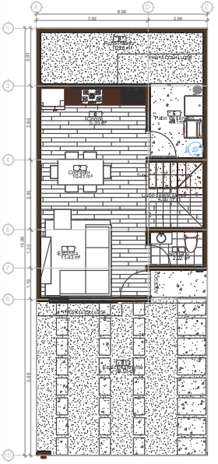
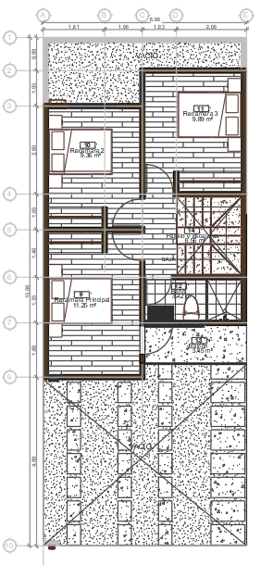

 |  |  |  |  |  |  |  |  |  |  | FACTOR DE ACTUALIZACIÓN
 |  |  |  |  |  |  |  |  |  |  | FACTOR REFERIDO

Ampliación de vivienda en planta baja "cochera" 34.60 m2
Ampliación de vivienda en planta alta "recamara y baño con vestidor" 34.60 m2

 | XIV. REPORTE FOTOGRÁFICO

